图表汇总
测试数据图表汇总
生成时间: 2026-02-10 16:47:25
配置数量: 3

配置: sa_power_ll25_b78_bw100_scs30_LOW
参数: 线损:25.0 band:78 bw:100 scs:30 range:LOW
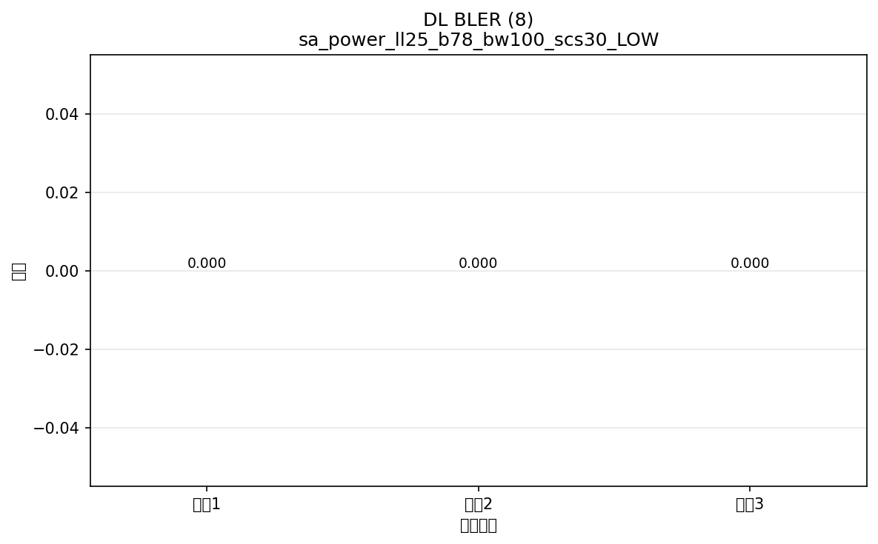

命令: FETCh:NR:BLER:DL:RESult?
提取位置: 8
循环数据: | 循环1: 0.000
 | 循环2: 0.000
 | 循环3: 0.000

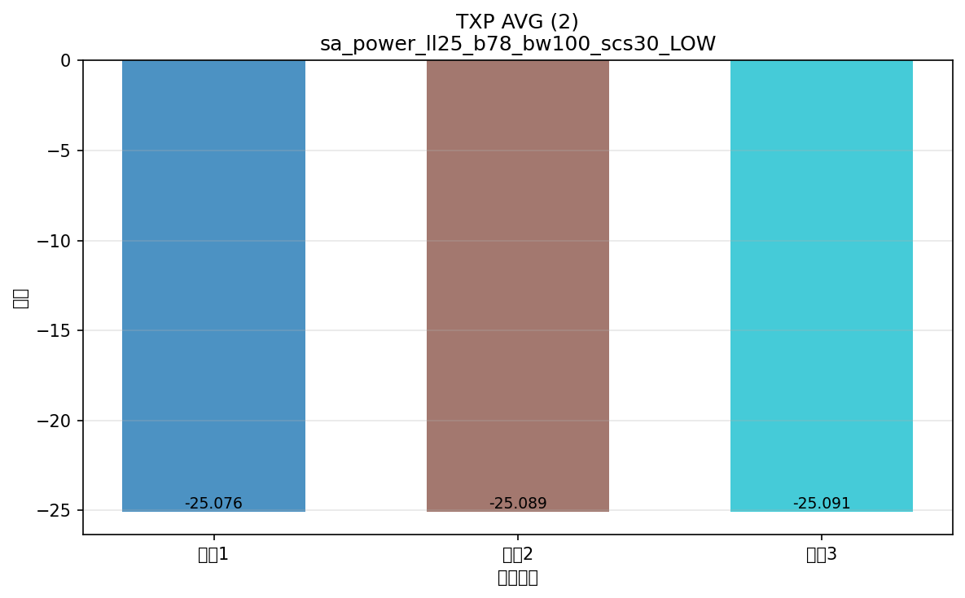

命令: FETCh:NR:MEValuation:TXP:AVG?
提取位置: 2
循环数据: | 循环1: -25.076
 | 循环2: -25.089
 | 循环3: -25.091

配置: sa_N77_ll25_b77_bw100_scs30_LOW
参数: 线损:25.0 band:77 bw:100 scs:30 range:LOW
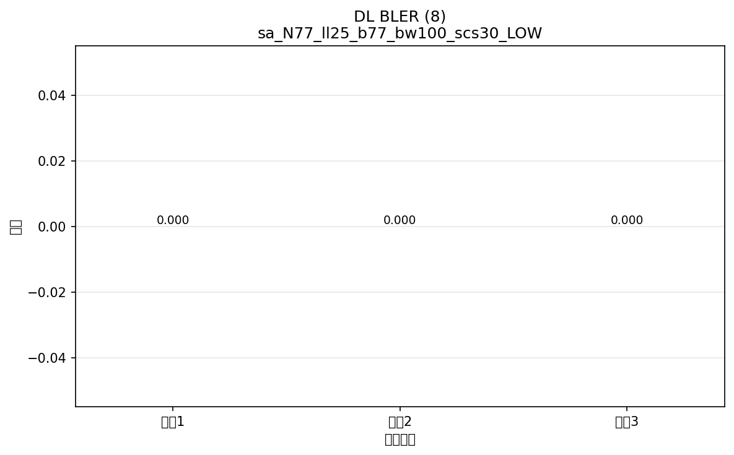

命令: FETCh:NR:BLER:DL:RESult?
提取位置: 8
循环数据: | 循环1: 0.000
 | 循环2: 0.000
 | 循环3: 0.000



命令: FETCh:NR:BLER:UL:RESult?
提取位置: 8
循环数据: | 循环1: 0.000
 | 循环2: 0.000
 | 循环3: 0.000



命令: FETCh:NR:MEValuation:TXP:AVG?
提取位置: 2
循环数据: | 循环1: -25.070
 | 循环2: -25.073
 | 循环3: -25.086

配置: sa_N78_ll25_b78_bw100_scs30_LOW
参数: 线损:25.0 band:78 bw:100 scs:30 range:LOW


命令: FETCh:NR:BLER:DL:RESult?
提取位置: 8
循环数据: | 循环1: 0.000
 | 循环2: 0.000
 | 循环3: 0.000



命令: FETCh:NR:BLER:UL:RESult?
提取位置: 8
循环数据: | 循环1: 0.000
 | 循环2: 0.000
 | 循环3: 0.000

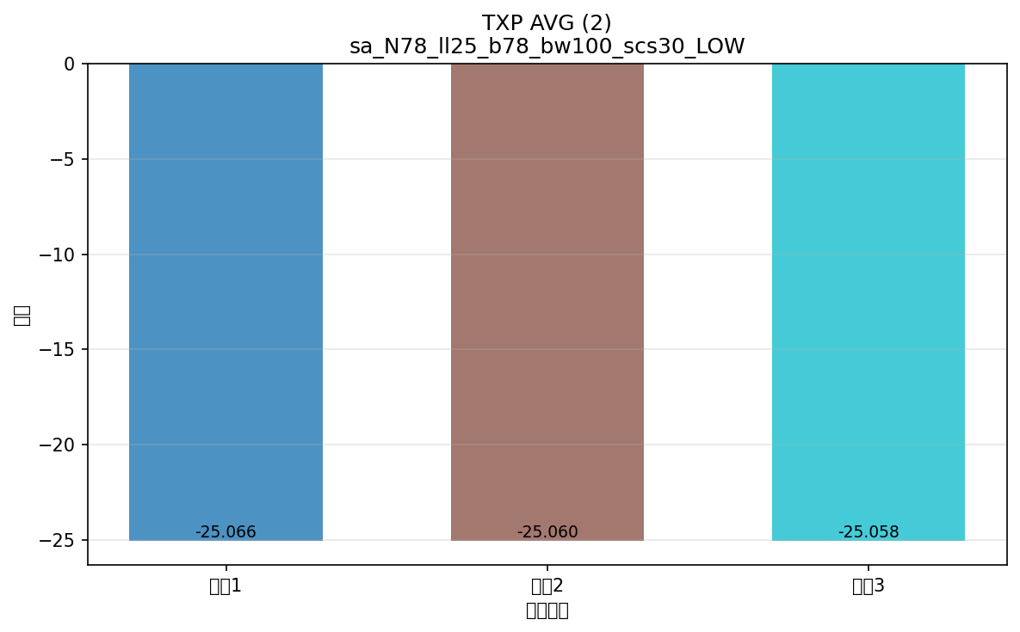

命令: FETCh:NR:MEValuation:TXP:AVG?
提取位置: 2
循环数据: | 循环1: -25.066
 | 循环2: -25.060
 | 循环3: -25.058

横向对比
配置横向对比图表
将所有配置的相同指标放在一起对比，一眼看出哪个配置出问题

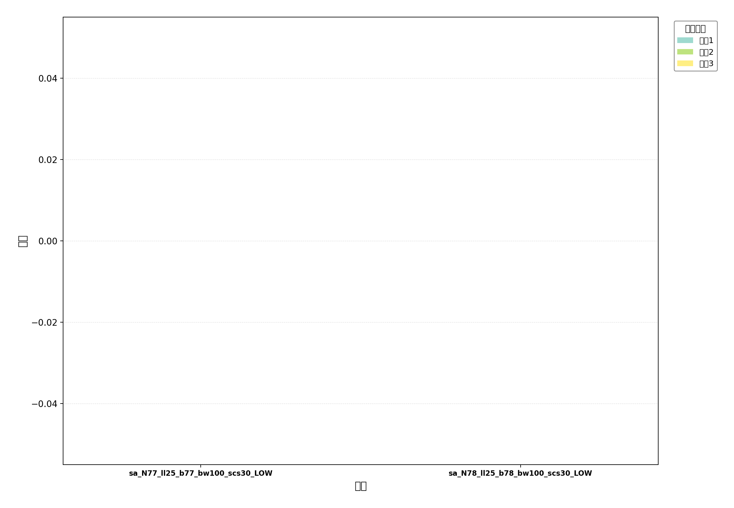

命令: UL BLER
提取位置: 8
配置数量: 2

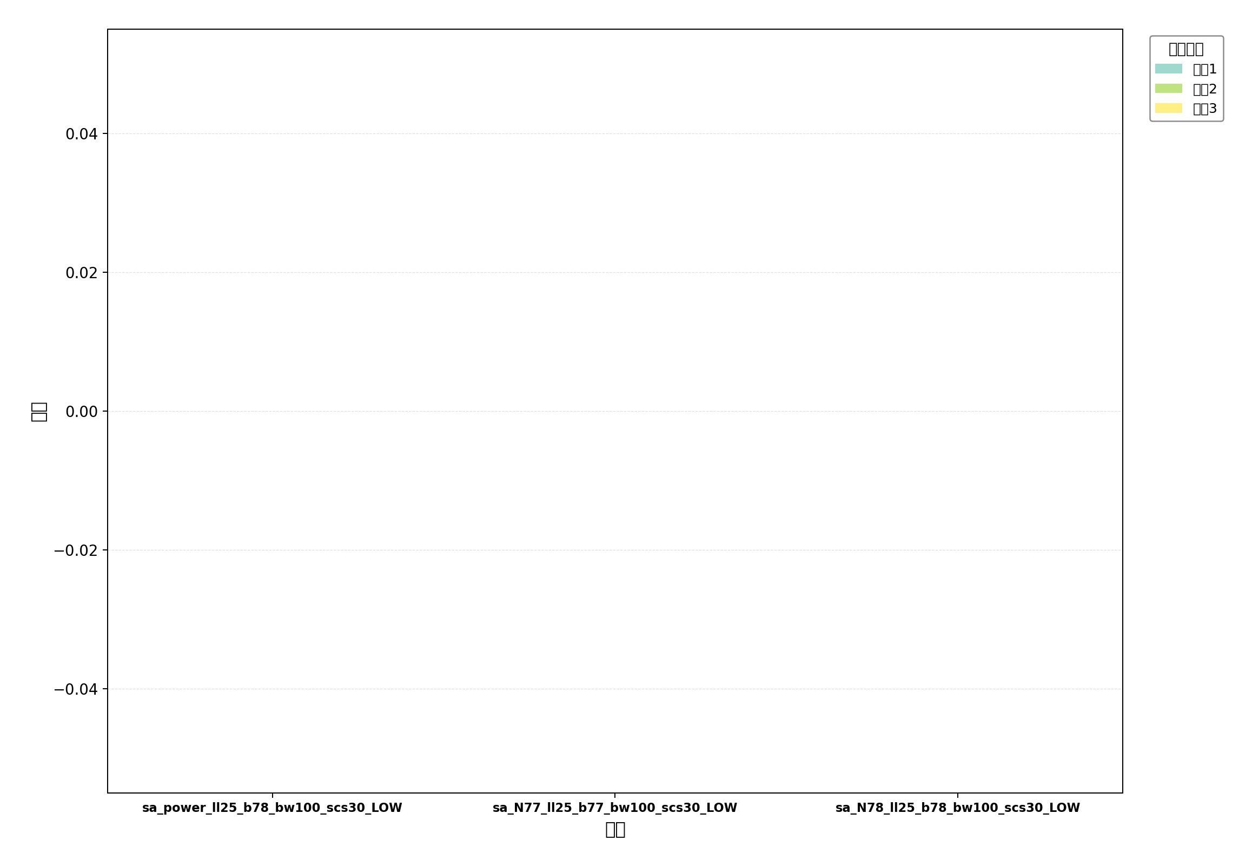

命令: DL BLER
提取位置: 8
配置数量: 3

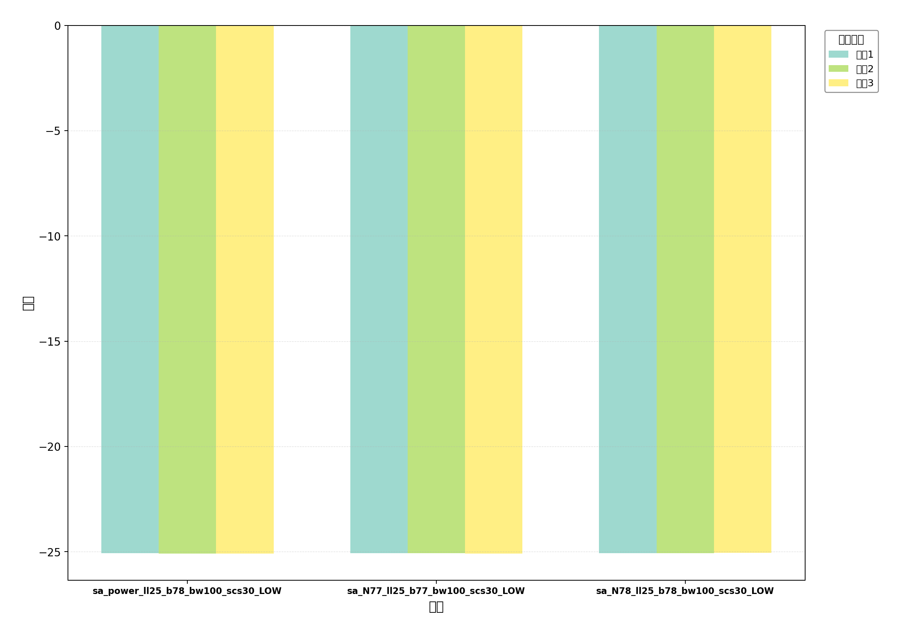

命令: TXP AVG
提取位置: 2
配置数量: 3

